Sheet1
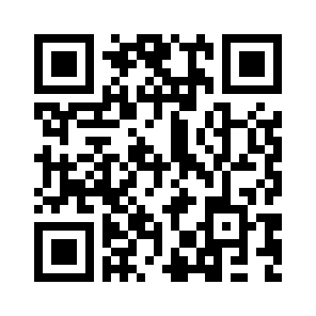
제목 | gnb | 뱁믹스 | 카톡 | 스크래치 | 구글 |  | 마이크로소프트
이메일 | flourine9 | nether423@gmail.com | nether423@gmail.com | flour9 | nether423@gmail.com |  | nether423@outlook.com
비번 | sugo2222 | 비밀번호 1479 | unicon1479 | make9man |  | dropfunmine# | Program1479

